Daily Report 230521
 | LAPORAN HARIAN LAPANGAN


 | PROYEK | : Sekolah Citra Kasih |  | NO. LAPORAN | : 1
 | LOKASI PROYEK | : Citra Grand Semarang |  | SUPERVISOR | : Kevin
 | HARI/TANGGAL | : Minggu, 23 Mei 2021

A. PERALATAN & TENAGA KERJA
1. Peralatan |  |  | 2. Pekerja
Excavator | 1 unit |  | Project Manager | 1
 |  |  | Site Engineer | 1
 |  |  | Operator Excavator | 1
 |  |  | Rigger | 1

12
1
11
24
13
23
10
22
2
14
B. CUACA
 |  |  |  |  | Rain
 |  |  |  |  | Light Rain
9
3
21
15
 |  |  |  |  | Sunny

4
8
20
16
5
6
7
17
18
19

C. LAPORAN KEGIATAN HARIAN

1. Mobilisasi:
a. Besi | D-16 | : 140 | batang
 | D-13 | : 70 | batang
 | D-10 | : 133 | batang

b. Excavator 20 tons | : 1 | unit

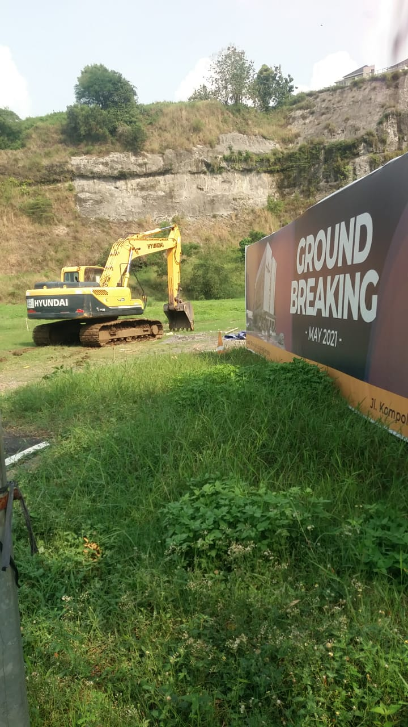

DISIAPKAN OLEH : |  |  |  | DIKETAHUI OLEH :
PT. AKN |  |  |  | CIPUTRA

Kevin |  |  |  | Heru
Engineer |  |  |  | PM

Daily Report 240521
 | LAPORAN HARIAN LAPANGAN

 | PROYEK | : Sekolah Citra Kasih |  | NO. LAPORAN | : 2
 | LOKASI PROYEK | : Citra Grand Semarang |  | SUPERVISOR | : Kevin
 | HARI/TANGGAL | : Senin, 24 Mei 2021

A. PERALATAN & TENAGA KERJA
1. Peralatan |  |  | 2. Pekerja
Excavator | 1 unit |  | Site Engineer | 1
Alat Bor | 1 unit |  | Operator Excavator | 1
 |  |  | Operator Alat Bor | 1
 |  |  | Rigger | 1

12
1
11
24
13
23
10
22
2
14
B. CUACA
 |  |  |  |  | Rain
 |  |  |  |  | Light Rain
9
3
21
15
 |  |  |  |  | Sunny

4
8
20
16
5
6
7
17
18
19

C. LAPORAN KEGIATAN HARIAN

1. Mobilisasi:
a. Alat Bor | : 1 | unit

b. Container | : 1 | unit

c. Tandon Solar | : 2 | pcs

d. Pelat | : 8 | pcs

e. Peralatan lain pendukung pekerjaan pengeboran

2. Setting lahan
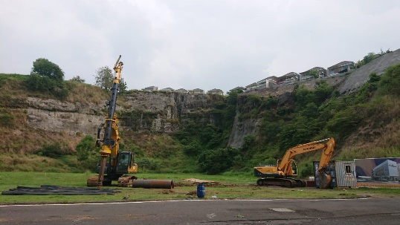

DISIAPKAN OLEH : |  |  |  | DIKETAHUI OLEH :
PT. AKN |  |  |  | CIPUTRA

Kevin |  |  |  | Heru
Engineer |  |  |  | PM

Daily Report 250521
 | LAPORAN HARIAN LAPANGAN

 | PROYEK | : Sekolah Citra Kasih |  | NO. LAPORAN | : 3
 | LOKASI PROYEK | : Citra Grand Semarang |  | SUPERVISOR | : Kevin
 | HARI/TANGGAL | : Selasa, 25 Mei 2021

A. PERALATAN & TENAGA KERJA
1. Peralatan |  |  | 2. Pekerja
Excavator | 1 unit |  | Site Engineer | 1
Alat Bor | 1 unit |  | Operator Excavator | 1
Bar Bender | 1 unit |  | Operator Alat Bor | 1
Genset | 1 unit |  | Rigger | 1
 |  |  | Kru Besi | 4

12
1
11
24
13
23
10
22
2
14
B. CUACA
 |  |  |  |  | Rain
 |  |  |  |  | Light Rain
9
3
21
15
 |  |  |  |  | Sunny

4
8
20
16
5
6
7
17
18
19

C. LAPORAN KEGIATAN HARIAN

1. Mobilisasi:
a. Genset | : 1 | unit

2. Pengeboran sumur pantau namun pengeboran terhenti akibat lapisan batu (foto terlampir) pada kedalaman
20 - 30 cm dari muka tanah eksisting yang menyebabkan mata bor bengkok (foto terlampir) sehingga pengeboran
sumur pantau akan dilanjutkan pada hari Jumat 28 Mei 2021 setelah didatangkan mata coring khusus untuk
pengeboran batuan.
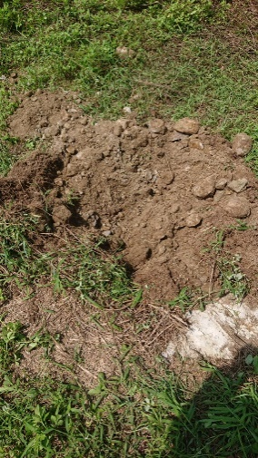

Mata bor bengkok |  |  | Lapisan batu pada kedalaman 20-30 cm dari muka tanah

3. Pelurusan besi.

DISIAPKAN OLEH : |  |  |  | DIKETAHUI OLEH :
PT. AKN |  |  |  | CIPUTRA

Kevin |  |  |  | Heru
Engineer |  |  |  | PM

Daily Report 260521
 | LAPORAN HARIAN LAPANGAN

 | PROYEK | : Sekolah Citra Kasih |  | NO. LAPORAN | : 4
 | LOKASI PROYEK | : Citra Grand Semarang |  | SUPERVISOR | : Kevin
 | HARI/TANGGAL | : Rabu, 26 Mei 2021

A. PERALATAN & TENAGA KERJA
1. Peralatan |  |  | 2. Pekerja
Excavator | 1 unit |  | Project Manager | 1
Alat Bor | 1 unit |  | Site Engineer | 1
Bar Bender | 1 unit |  | Kru Besi | 4
Genset | 1 unit

12
1
11
24
13
23
10
22
2
14
B. CUACA
 |  |  |  |  | Rain
 |  |  |  |  | Light Rain
9
3
21
15
 |  |  |  |  | Sunny

4
8
20
16
5
6
7
17
18
19

C. LAPORAN KEGIATAN HARIAN

1. Pelurusan besi

2. Perakitan (3) set besi untuk:
a. Tiang Tipe G & H |  | = 2 titik
b. Tiang Tipe I & J |  | = 1 titik
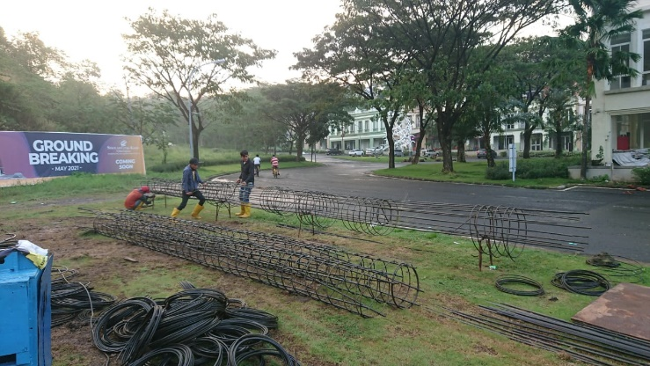

DISIAPKAN OLEH : |  |  |  | DIKETAHUI OLEH :
PT. AKN |  |  |  | CIPUTRA

Kevin |  |  |  | Heru
Engineer |  |  |  | PM

Daily Report 270521
 | LAPORAN HARIAN LAPANGAN

 | PROYEK | : Sekolah Citra Kasih |  | NO. LAPORAN | : 5
 | LOKASI PROYEK | : Citra Grand Semarang |  | SUPERVISOR | : Kevin
 | HARI/TANGGAL | : Kamis, 27 Mei 2021

A. PERALATAN & TENAGA KERJA
1. Peralatan |  |  | 2. Pekerja
Excavator | 1 unit |  | Project Manager | 1
Alat Bor | 1 unit |  | Site Engineer | 1
Bar Bender | 1 unit |  | Kru Besi | 4
Genset | 1 unit |  | Operator Excavator | 1
 |  |  | Operator Alat Bor | 1
 |  |  | Rigger | 1

12
1
11
24
13
23
10
22
2
14
B. CUACA
 |  |  |  |  | Rain
 |  |  |  |  | Light Rain
9
3
21
15
 |  |  |  |  | Sunny

4
8
20
16
5
6
7
17
18
19

C. LAPORAN KEGIATAN HARIAN

1. Pelurusan besi

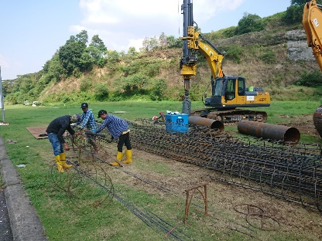
2. Perakitan (9) set besi untuk:
a. Tiang Tipe I & J (PDA Test) |  | = 1 titik
b. Tiang Tipe C & D |  | = 8 titik

3. Selamatan sebelum dimulainya pekerjaan
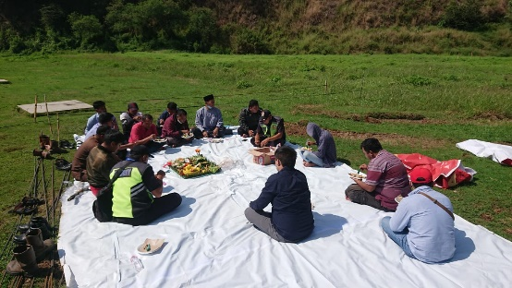

DISIAPKAN OLEH : |  |  |  | DIKETAHUI OLEH :
PT. AKN |  |  |  | CIPUTRA

Kevin |  |  |  | Heru
Engineer |  |  |  | PM

Daily Report 280521
 | LAPORAN HARIAN LAPANGAN

 | PROYEK | : Sekolah Citra Kasih |  | NO. LAPORAN | : 6
 | LOKASI PROYEK | : Citra Grand Semarang |  | SUPERVISOR | : Kevin
 | HARI/TANGGAL | : Jumat, 28 Mei 2021

A. PERALATAN & TENAGA KERJA
1. Peralatan |  |  | 2. Pekerja
Excavator | 1 unit |  | Project Manager | 1
Alat Bor | 1 unit |  | Site Engineer | 1
Bar Bender | 1 unit |  | Kru Besi | 4
Genset | 1 unit |  | Operator Excavator | 1
 |  |  | Operator Alat Bor | 1
 |  |  | Rigger | 1

12
1
11
24
13
23
10
22
2
14
B. CUACA
 |  |  |  |  | Rain
 |  |  |  |  | Light Rain
9
3
21
15
 |  |  |  |  | Sunny

4
8
20
16
5
6
7
17
18
19

C. LAPORAN KEGIATAN HARIAN
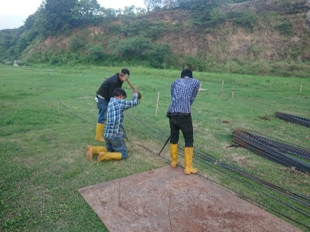
1. Pelurusan besi

2. Perakitan (9) set besi untuk:
a. Tiang Tipe C & D |  | = 5 titik
b. Tiang Tipe E & F |  | = 3 titik
c. Tiang Tipe G & H |  | = 1 titik

3. Mobilisasi:
a. Core Barrel | : 1 | unit

b. Rock Auger | : 1 | unit

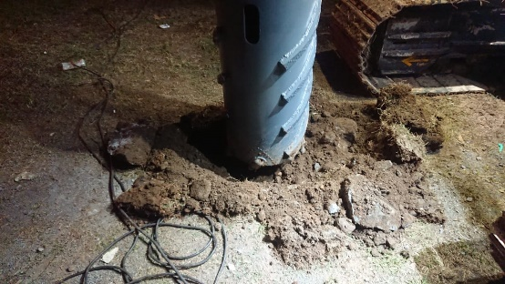
4. Telah dilakukan trial pengeboran dan
ditemukan kendala bahwa lapisan atas tanah
berupa lapisan batuan

DISIAPKAN OLEH : |  |  |  | DIKETAHUI OLEH :
PT. AKN |  |  |  | CIPUTRA

Kevin |  |  |  | Heru
Engineer |  |  |  | PM

Daily Report 290521
 | LAPORAN HARIAN LAPANGAN

 | PROYEK | : Sekolah Citra Kasih |  | NO. LAPORAN | : 7
 | LOKASI PROYEK | : Citra Grand Semarang |  | SUPERVISOR | : Kevin
 | HARI/TANGGAL | : Sabtu, 29 Mei 2021

A. PERALATAN & TENAGA KERJA
1. Peralatan |  |  | 2. Pekerja
Excavator | 1 unit |  | Project Manager | 1
Alat Bor | 1 unit |  | Site Engineer | 1
Bar Bender | 1 unit |  | Kru Besi | 4
Genset | 1 unit |  | Operator Excavator | 1
 |  |  | Operator Alat Bor | 1
 |  |  | Rigger | 1

12
1
11
24
13
23
10
22
2
14
B. CUACA
 |  |  |  |  | Rain
 |  |  |  |  | Light Rain
9
3
21
15
 |  |  |  |  | Sunny

4
8
20
16
5
6
7
17
18
19

C. LAPORAN KEGIATAN HARIAN

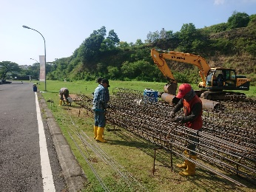
1. Pelurusan besi

2. Perakitan (3) set besi untuk tiang tipe G & H

3. Telah dilakukan pengeboran sumur pantau dengan kedalaman lubang 11,8 m
proses pengeboran berlangsung selama ± 4 jam dengan keterangan sebagai berikut:
Mulai |  | = 08:47 WIB
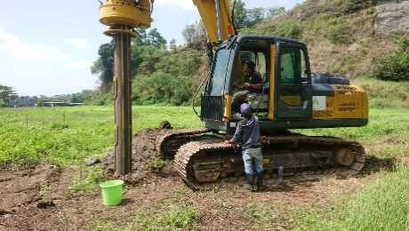
Kedalaman 4,2 m |  | = 09:58 WIB
Kedalaman 6,2 m |  | = 10:43 WIB
Kedalaman 8,7 m |  | = 11:20 WIB
Istirahat |  | = 12:20 - 13:24 WIB
Kedalaman 11,8 m |  | = 13:54 WIB
Selanjutnya observasi endapan akan terus kami lakukan namun pada jam
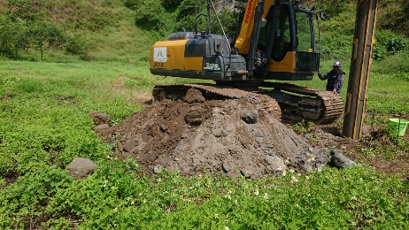
15:00 s/d 16:15 WIB tidak dapat dilakukan observasi dikarenakan hujan deras,
sehingga observasi baru dapat dilakukan pada jam 16:22 WIB dimana terdapat
endapan 30 cm yang disebabkan oleh air hujan yang membawa
gundukan tanah di sekeliling lubang bor ke dasar lubang. Perlu diketahui
bahwa endapan pada jam 20:00 WIB berada tetap di 30 cm. Selanjutnya kami
akan melakukan observasi pada keesokan hari pada jam 08:00 dan 16:00 WIB.

DISIAPKAN OLEH : |  |  |  | DIKETAHUI OLEH :
PT. AKN |  |  |  | CIPUTRA

Kevin |  |  |  | Heru
Engineer |  |  |  | PM

Daily Report 300521
 | LAPORAN HARIAN LAPANGAN

 | PROYEK | : Sekolah Citra Kasih |  | NO. LAPORAN | : 8
 | LOKASI PROYEK | : Citra Grand Semarang |  | SUPERVISOR | : Kevin
 | HARI/TANGGAL | : Minggu, 30 Mei 2021

A. PERALATAN & TENAGA KERJA
1. Peralatan |  |  | 2. Pekerja
Excavator | 1 unit |  | Project Manager | 1
Alat Bor | 1 unit |  | Site Engineer | 1
Bar Bender | 1 unit |  | Kru Besi | 4
Genset | 1 unit

12
1
11
24
13
23
10
22
2
14
B. CUACA
 |  |  |  |  | Rain
 |  |  |  |  | Light Rain
9
3
21
15
 |  |  |  |  | Sunny

4
8
20
16
5
6
7
17
18
19

C. LAPORAN KEGIATAN HARIAN

1. Pelurusan besi

2. Perakitan (4) set besi untuk tiang tipe I & J

3. Telah dilakukan observasi endapan pada sumur pantau pada jam 08:00 WIB & 16:00 WIB dimana endapan berada
tetap di 30 cm.

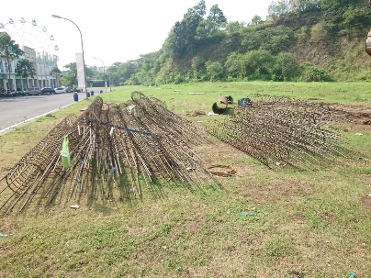
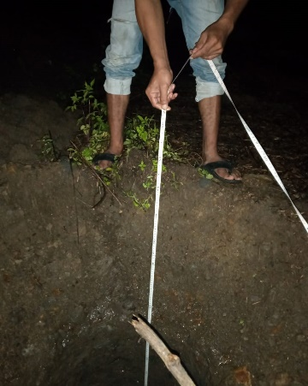

DISIAPKAN OLEH : |  |  |  | DIKETAHUI OLEH :
PT. AKN |  |  |  | CIPUTRA

Kevin |  |  |  | Heru
Engineer |  |  |  | PM

Daily Report 310521
 | LAPORAN HARIAN LAPANGAN

 | PROYEK | : Sekolah Citra Kasih |  | NO. LAPORAN | : 9
 | LOKASI PROYEK | : Citra Grand Semarang |  | SUPERVISOR | : Kevin
 | HARI/TANGGAL | : Senin, 31 Mei 2021

A. PERALATAN & TENAGA KERJA
1. Peralatan |  |  | 2. Pekerja
Excavator | 1 unit |  | Project Manager | 1
Alat Bor | 1 unit |  | Site Engineer | 1
Bar Bender | 1 unit |  | Kru Besi | 4
Genset | 1 unit |  | Operator Excavator | 1
 |  |  | Operator Alat Bor | 1
 |  |  | Rigger | 1

12
1
11
24
13
23
10
22
2
14
B. CUACA
 |  |  |  |  | Rain
 |  |  |  |  | Light Rain
9
3
21
15
 |  |  |  |  | Sunny

4
8
20
16
5
6
7
17
18
19

C. LAPORAN KEGIATAN HARIAN

1. Pelurusan besi

2. Perakitan (1) set besi untuk tiang tipe T
Perakitan besi untuk (29) titik tiang bor sudah selesai dilakukan

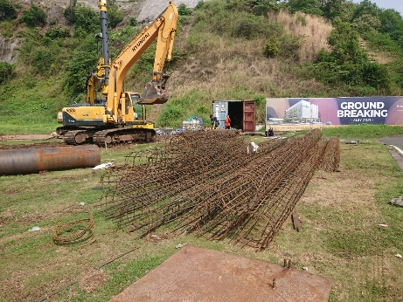

DISIAPKAN OLEH : |  |  |  | DIKETAHUI OLEH :
PT. AKN |  |  |  | CIPUTRA

Kevin |  |  |  | Heru
Engineer |  |  |  | PM

Daily Report 010621
 | LAPORAN HARIAN LAPANGAN

 | PROYEK | : Sekolah Citra Kasih |  | NO. LAPORAN | : 10
 | LOKASI PROYEK | : Citra Grand Semarang |  | SUPERVISOR | : Kevin
 | HARI/TANGGAL | : Selasa, 1 Juni 2021

A. PERALATAN & TENAGA KERJA
1. Peralatan |  |  | 2. Pekerja
Excavator | 1 unit |  | Project Manager | 1
Alat Bor | 1 unit |  | Site Engineer | 1
Bar Bender | 1 unit |  | Kru Besi | 4
Genset | 1 unit |  | Operator Alat Bor | 1
 |  |  | Rigger | 1

12
1
11
24
13
23
10
22
2
14
B. CUACA
 |  |  |  |  | Rain
 |  |  |  |  | Light Rain
9
3
21
15
 |  |  |  |  | Sunny

4
8
20
16
5
6
7
17
18
19

C. LAPORAN KEGIATAN HARIAN

1. Pengecekan Gambar Kerja oleh pihak Owner

2. Survey koordinat (29) Tiang Bor dan pengecekan oleh pihak Owner

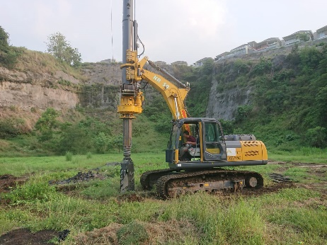
3. Pengeboran:
a. BP-12

b. BP-14

c. BP-22

Pengecoran akan dilanjutkan keesokan hari jam 09:00 WIB

DISIAPKAN OLEH : |  |  |  | DIKETAHUI OLEH :
PT. AKN |  |  |  | CIPUTRA

Kevin |  |  |  | Heru
Engineer |  |  |  | PM

Daily Report 020621
 | LAPORAN HARIAN LAPANGAN

 | PROYEK | : Sekolah Citra Kasih |  | NO. LAPORAN | : 11
 | LOKASI PROYEK | : Citra Grand Semarang |  | SUPERVISOR | : Kevin
 | HARI/TANGGAL | : Rabu, 2 Juni 2021

A. PERALATAN & TENAGA KERJA
1. Peralatan |  |  | 2. Pekerja
Excavator | 1 unit |  | Project Manager | 1
Alat Bor | 1 unit |  | Site Engineer | 1
Bar Bender | 1 unit |  | Kru Besi | 4
Genset | 1 unit |  | Operator Excavator | 1
 |  |  | Operator Alat Bor | 1
 |  |  | Rigger | 1

12
1
11
24
13
23
10
22
2
14
B. CUACA
 |  |  |  |  | Rain
 |  |  |  |  | Light Rain
9
3
21
15
 |  |  |  |  | Sunny

4
8
20
16
5
6
7
17
18
19

C. LAPORAN KEGIATAN HARIAN

1. Pengeboran:
a. BP-18; L eff = 3,5 m
b. BP-19; L eff = 3,5 m
c. BP-21; L eff = 3,5 m
d. BP-13; L eff = 3,5 m

2. Pengecoran:
a. BP-12; L eff = 3,5 m
b. BP-14; L eff = 3,5 m
c. BP-22; L eff = 3,5 m
d. BP-18; L eff = 3,5 m
e. BP-19; L eff = 3,5 m

Progress per 2 Juni 2021
Selesai | : 5 | tiang
Sisa | : 24 | tiang
Total | : 29 | tiang

DISIAPKAN OLEH : |  |  |  | DIKETAHUI OLEH :
PT. AKN |  |  |  | CIPUTRA

Kevin |  |  |  | Heru
Engineer |  |  |  | PM

Daily Report 030621
 | LAPORAN HARIAN LAPANGAN

 | PROYEK | : Sekolah Citra Kasih |  | NO. LAPORAN | : 12
 | LOKASI PROYEK | : Citra Grand Semarang |  | SUPERVISOR | : Kevin
 | HARI/TANGGAL | : Kamis, 3 Juni 2021

A. PERALATAN & TENAGA KERJA
1. Peralatan |  |  | 2. Pekerja
Excavator | 1 unit |  | Project Manager | 1
Alat Bor | 1 unit |  | Site Engineer | 1
Bar Bender | 1 unit |  | Kru Besi | 4
Genset | 1 unit |  | Operator Excavator | 1
 |  |  | Operator Alat Bor | 1
 |  |  | Rigger | 1

12
1
11
24
13
23
10
22
2
14
B. CUACA
 |  |  |  |  | Rain
 |  |  |  |  | Light Rain
9
3
21
15
 |  |  |  |  | Sunny

4
8
20
16
5
6
7
17
18
19

C. LAPORAN KEGIATAN HARIAN

1. Pengeboran:
a. BP-01; L eff = 11 m
b. BP-02; L eff = 11 m
c. BP-11; L eff = 3,5 m

2. Pengecoran:
a. BP-11; L eff = 3,5 m
b. BP-13; L eff = 3,5 m
c. BP-21; L eff = 3,5 m

Progress per 3 Juni 2021
Selesai | : 8 | tiang
Sisa | : 21 | tiang
Total | : 29 | tiang

Tambahan 1 titik Tiang Pengganti:
BP-12A (Belum Dibuat)

DISIAPKAN OLEH : |  |  |  | DIKETAHUI OLEH :
PT. AKN |  |  |  | CIPUTRA

Kevin |  |  |  | Heru
Engineer |  |  |  | PM

Daily Report 040621
 | LAPORAN HARIAN LAPANGAN

 | PROYEK | : Sekolah Citra Kasih |  | NO. LAPORAN | : 13
 | LOKASI PROYEK | : Citra Grand Semarang |  | SUPERVISOR | : Kevin
 | HARI/TANGGAL | : Jumat, 4 Juni 2021

A. PERALATAN & TENAGA KERJA
1. Peralatan |  |  | 2. Pekerja
Excavator | 1 unit |  | Project Manager | 1
Alat Bor | 1 unit |  | Site Engineer | 1
Bar Bender | 1 unit |  | Kru Besi | 4
Genset | 1 unit |  | Operator Excavator | 1
 |  |  | Operator Alat Bor | 1
 |  |  | Rigger | 1

12
1
11
24
13
23
10
22
2
14
B. CUACA
 |  |  |  |  | Rain
 |  |  |  |  | Light Rain
9
3
21
15
 |  |  |  |  | Sunny

4
8
20
16
5
6
7
17
18
19

C. LAPORAN KEGIATAN HARIAN

1. Pengeboran:
a. BP-09; L eff = 3,5 m
b. BP-10; L eff = 5,5 m
c. BP-16; L eff = 8 m

2. Pengecoran:
a. BP-1; L eff = 11 m
b. BP-2; L eff = 11 m
c. BP-16; L eff = 8 m

Progress per 4 Juni 2021
Selesai | : 11 | tiang
Sisa | : 18 | tiang
Total | : 29 | tiang

Tambahan 1 titik Tiang Pengganti:
BP-12A (Belum Dibuat)

DISIAPKAN OLEH : |  |  |  | DIKETAHUI OLEH :
PT. AKN |  |  |  | CIPUTRA

Kevin |  |  |  | Heru
Engineer |  |  |  | PM

Daily Report 050621
 | LAPORAN HARIAN LAPANGAN

 | PROYEK | : Sekolah Citra Kasih |  | NO. LAPORAN | : 14
 | LOKASI PROYEK | : Citra Grand Semarang |  | SUPERVISOR | : Kevin
 | HARI/TANGGAL | : Sabtu, 5 Juni 2021

A. PERALATAN & TENAGA KERJA
1. Peralatan |  |  | 2. Pekerja
Excavator | 1 unit |  | Project Manager | 1
Alat Bor | 1 unit |  | Site Engineer | 1
Bar Bender | 1 unit |  | Kru Besi | 4
Genset | 1 unit |  | Operator Excavator | 1
 |  |  | Operator Alat Bor | 1
 |  |  | Rigger | 1

12
1
11
24
13
23
10
22
2
14
B. CUACA
 |  |  |  |  | Rain
 |  |  |  |  | Light Rain
9
3
21
15
 |  |  |  |  | Sunny

4
8
20
16
5
6
7
17
18
19

C. LAPORAN KEGIATAN HARIAN

1. Pengeboran:
a. BP-05; L eff = 8 m
b. BP-08; L eff = 5,5 m

2. Pengecoran:
a. BP-05; L eff = 8 m
b. BP-08; L eff = 5,5 m
c. BP-09; L eff = 3,5 m
d. BP-10; L eff = 5,5 m

Progress per 5 Juni 2021
Selesai | : 15 | tiang
Sisa | : 14 | tiang
Total | : 29 | tiang

Tambahan 1 titik Tiang Pengganti:
BP-12A (Belum Dibuat)

DISIAPKAN OLEH : |  |  |  | DIKETAHUI OLEH :
PT. AKN |  |  |  | CIPUTRA

Kevin |  |  |  | Heru
Engineer |  |  |  | PM

Daily Report 060621
 | LAPORAN HARIAN LAPANGAN

 | PROYEK | : Sekolah Citra Kasih |  | NO. LAPORAN | : 15
 | LOKASI PROYEK | : Citra Grand Semarang |  | SUPERVISOR | : Kevin
 | HARI/TANGGAL | : Minggu, 6 Juni 2021

A. PERALATAN & TENAGA KERJA
1. Peralatan |  |  | 2. Pekerja
Excavator | 1 unit |  | Project Manager | 1
Alat Bor | 1 unit |  | Site Engineer | 1
Bar Bender | 1 unit |  | Operator Alat Bor | 1
Genset | 1 unit |  | Rigger | 1

12
1
11
24
13
23
10
22
2
14
B. CUACA
 |  |  |  |  | Rain
 |  |  |  |  | Light Rain
9
3
21
15
 |  |  |  |  | Sunny

4
8
20
16
5
6
7
17
18
19

C. LAPORAN KEGIATAN HARIAN

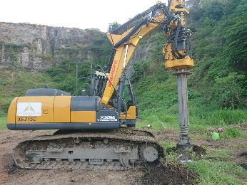
1. Pengeboran:
a. BP-06; L eff = 11 m

Progress per 6 Juni 2021
Selesai | : 15 | tiang
Sisa | : 14 | tiang
Total | : 29 | tiang

Tambahan 1 titik Tiang Pengganti:
BP-12A (Belum Dibuat)

DISIAPKAN OLEH : |  |  |  | DIKETAHUI OLEH :
PT. AKN |  |  |  | CIPUTRA

Kevin |  |  |  | Heru
Engineer |  |  |  | PM

Daily Report 070621
 | LAPORAN HARIAN LAPANGAN

 | PROYEK | : Sekolah Citra Kasih |  | NO. LAPORAN | : 16
 | LOKASI PROYEK | : Citra Grand Semarang |  | SUPERVISOR | : Kevin
 | HARI/TANGGAL | : Senin, 7 Juni 2021

A. PERALATAN & TENAGA KERJA
1. Peralatan |  |  | 2. Pekerja
Excavator | 1 unit |  | Project Manager | 1
Alat Bor | 1 unit |  | Site Engineer | 1
Bar Bender | 1 unit |  | Kru Besi | 4
Genset | 1 unit |  | Operator Excavator | 1
 |  |  | Operator Alat Bor | 1
 |  |  | Rigger | 1

12
1
11
24
13
23
10
22
2
14
B. CUACA
 |  |  |  |  | Rain
 |  |  |  |  | Light Rain
9
3
21
15
 |  |  |  |  | Sunny

4
8
20
16
5
6
7
17
18
19

C. LAPORAN KEGIATAN HARIAN

1. Pengeboran:
a. BP-04; L eff = 11 m
b. BP-15; L eff = 8 m
c. BP-20/TP-1; L eff = 5,5 m

2. Pengecoran:
a. BP-04; L eff = 11 m
b. BP-06; L eff = 11 m
c. BP-20; L eff = 5,5 m

Progress per 7 Juni 2021
Selesai | : 18 | tiang
Sisa | : 11 | tiang
Total | : 29 | tiang

Tambahan 1 titik Tiang Pengganti:
BP-12A (Belum Dibuat)

DISIAPKAN OLEH : |  |  |  | DIKETAHUI OLEH :
PT. AKN |  |  |  | CIPUTRA

Kevin |  |  |  | Heru
Engineer |  |  |  | PM

Daily Report 080621
 | LAPORAN HARIAN LAPANGAN

 | PROYEK | : Sekolah Citra Kasih |  | NO. LAPORAN | : 17
 | LOKASI PROYEK | : Citra Grand Semarang |  | SUPERVISOR | : Kevin
 | HARI/TANGGAL | : Selasa, 8 Juni 2021

A. PERALATAN & TENAGA KERJA
1. Peralatan |  |  | 2. Pekerja
Excavator | 1 unit |  | Project Manager | 1
Alat Bor | 1 unit |  | Site Engineer | 1
Bar Bender | 1 unit |  | Kru Besi | 4
Genset | 1 unit |  | Operator Excavator | 1
 |  |  | Operator Alat Bor | 1
 |  |  | Rigger | 1

12
1
11
24
13
23
10
22
2
14
B. CUACA
 |  |  |  |  | Rain
 |  |  |  |  | Light Rain
9
3
21
15
 |  |  |  |  | Sunny

4
8
20
16
5
6
7
17
18
19

C. LAPORAN KEGIATAN HARIAN

1. Pengeboran:
a. BP-03; L eff = 11 m
b. BP-07; L eff = 3,5 m
c. BP-17; L eff = 8 m

2. Pengecoran:
a. BP-03; L eff = 11 m
b. BP-07/TP-1; L eff = 3,5 m
c. BP-15; L eff = 8 m
d. BP-17; L eff = 8 m

Progress per 8 Juni 2021
Selesai | : 22 | tiang
Sisa | : 7 | tiang
Total | : 29 | tiang

Tambahan 1 titik Tiang Pengganti:
BP-12A (Belum Dibuat)

DISIAPKAN OLEH : |  |  |  | DIKETAHUI OLEH :
PT. AKN |  |  |  | CIPUTRA

Kevin |  |  |  | Heru
Engineer |  |  |  | PM

Daily Report 090621
 | LAPORAN HARIAN LAPANGAN

 | PROYEK | : Sekolah Citra Kasih |  | NO. LAPORAN | : 18
 | LOKASI PROYEK | : Citra Grand Semarang |  | SUPERVISOR | : Kevin
 | HARI/TANGGAL | : Rabu, 9 Juni 2021

A. PERALATAN & TENAGA KERJA
1. Peralatan |  |  | 2. Pekerja
Excavator | 1 unit |  | Project Manager | 1
Alat Bor | 1 unit |  | Site Engineer | 1
Bar Bender | 1 unit |  | Kru Besi | 4
Genset | 1 unit |  | Operator Excavator | 1
 |  |  | Operator Alat Bor | 1
 |  |  | Rigger | 1

12
1
11
24
13
23
10
22
2
14
B. CUACA
 |  |  |  |  | Rain
 |  |  |  |  | Light Rain
9
3
21
15
 |  |  |  |  | Sunny

4
8
20
16
5
6
7
17
18
19

C. LAPORAN KEGIATAN HARIAN

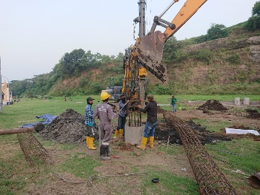
1. Pengeboran:
a. BP-23; L eff = 3,5 m
b. BP-24/TP-2; L eff = 11 m
c. BP-26; L eff = 8 m

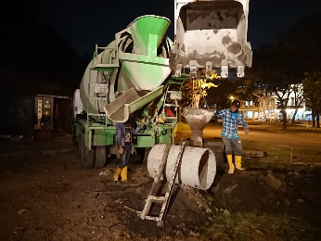
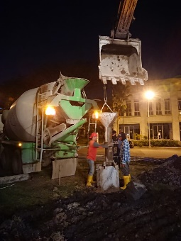
2. Pengecoran:
a. BP-24/TP-2; L eff = 11 m
b. BP-26; L eff = 8 m

Progress per 9 Juni 2021
Selesai | : 24 | tiang
Sisa | : 5 | tiang
Total | : 29 | tiang

Tambahan 1 titik Tiang Pengganti:
BP-12A (Belum Dibuat)

DISIAPKAN OLEH : |  |  |  | DIKETAHUI OLEH :
PT. AKN |  |  |  | CIPUTRA

Kevin |  |  |  | Heru
Engineer |  |  |  | PM

Daily Report 100621
 | LAPORAN HARIAN LAPANGAN

 | PROYEK | : Sekolah Citra Kasih |  | NO. LAPORAN | : 19
 | LOKASI PROYEK | : Citra Grand Semarang |  | SUPERVISOR | : Kevin
 | HARI/TANGGAL | : Kamis, 10 Juni 2021

A. PERALATAN & TENAGA KERJA
1. Peralatan |  |  | 2. Pekerja
Excavator | 1 unit |  | Project Manager | 1
Alat Bor | 1 unit |  | Site Engineer | 1
Bar Bender | 1 unit |  | Kru Besi | 4
Genset | 1 unit |  | Operator Excavator | 1
 |  |  | Operator Alat Bor | 1
 |  |  | Rigger | 1

12
1
11
24
13
23
10
22
2
14
B. CUACA
 |  |  |  |  | Rain
 |  |  |  |  | Light Rain
9
3
21
15
 |  |  |  |  | Sunny

4
8
20
16
5
6
7
17
18
19

C. LAPORAN KEGIATAN HARIAN

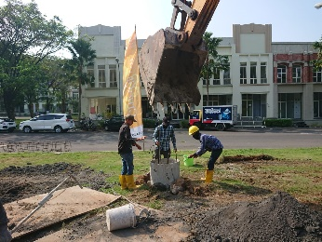
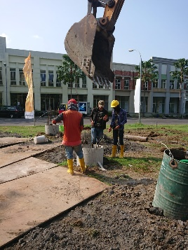
1. Pengeboran:
a. BP-25; L eff = 5,5 m
b. BP-28; L eff = 3,5 m
c. BP-29; L eff = 3,5 m
d. BP-12A; L eff = 3,5 m

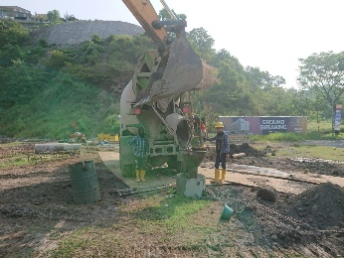
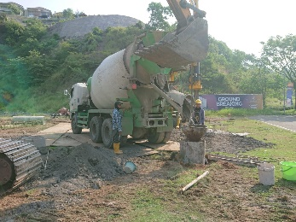
2. Pengecoran:
a. BP-23; L eff = 3,5 m
b. BP-25; L eff = 5,5 m
c. BP-28; L eff = 3,5 m
d. BP-29; L eff = 3,5 m

Progress per 10 Juni 2021
Selesai | : 28 | tiang
Sisa | : 1 | tiang
Total | : 29 | tiang

Tambahan 1 titik Tiang Pengganti:
BP-12A (Selesai Pengeboran)

DISIAPKAN OLEH : |  |  |  | DIKETAHUI OLEH :
PT. AKN |  |  |  | CIPUTRA

Kevin |  |  |  | Heru
Engineer |  |  |  | PM

Daily Report 110621
 | LAPORAN HARIAN LAPANGAN

 | PROYEK | : Sekolah Citra Kasih |  | NO. LAPORAN | : 20
 | LOKASI PROYEK | : Citra Grand Semarang |  | SUPERVISOR | : Kevin
 | HARI/TANGGAL | : Jumat, 11 Juni 2021

A. PERALATAN & TENAGA KERJA
1. Peralatan |  |  | 2. Pekerja
Excavator | 1 unit |  | Project Manager | 1
Alat Bor | 1 unit |  | Site Engineer | 1
Bar Bender | 1 unit |  | Kru Besi | 4
Genset | 1 unit |  | Operator Excavator | 1
 |  |  | Operator Alat Bor | 1
 |  |  | Rigger | 1

12
1
11
24
13
23
10
22
2
14
B. CUACA
 |  |  |  |  | Rain
 |  |  |  |  | Light Rain
9
3
21
15
 |  |  |  |  | Sunny

4
8
20
16
5
6
7
17
18
19

C. LAPORAN KEGIATAN HARIAN

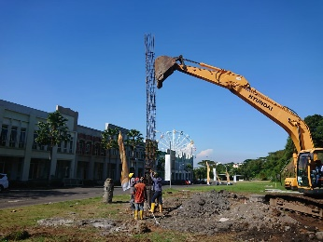
1. Pengeboran:
a. BP-27; L eff = 8 m

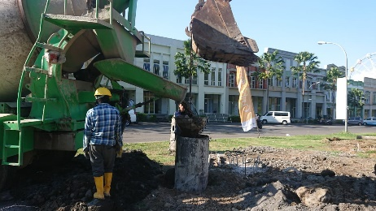
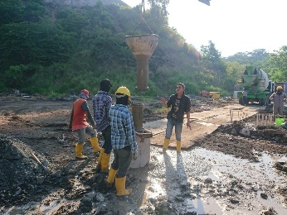
2. Pengecoran:
a. BP-12A; L eff = 3,5 m
b. BP-27; L eff = 8 m

Progress per 11Juni 2021
Selesai | : 29 | tiang
Sisa | : 0 | tiang
Total | : 29 | tiang

Tambahan 1 titik Tiang Pengganti:
BP-12A (Selesai Pengecoran)

DISIAPKAN OLEH : |  |  |  | DIKETAHUI OLEH :
PT. AKN |  |  |  | CIPUTRA

Kevin |  |  |  | Heru
Engineer |  |  |  | PM

Daily Report 120621
 | LAPORAN HARIAN LAPANGAN

 | PROYEK | : Sekolah Citra Kasih |  | NO. LAPORAN | : 21
 | LOKASI PROYEK | : Citra Grand Semarang |  | SUPERVISOR | : Kevin
 | HARI/TANGGAL | : Sabtu, 12 Juni 2021

A. PERALATAN & TENAGA KERJA
1. Peralatan |  |  | 2. Pekerja
Excavator | 1 unit |  | Project Manager | 1
Alat Bor | 1 unit |  | Site Engineer | 1
Bar Bender | 1 unit |  | Kru Besi | 4
Genset | 1 unit |  | Operator Excavator | 1
 |  |  | Operator Alat Bor | 1
 |  |  | Rigger | 1

12
1
11
24
13
23
10
22
2
14
B. CUACA
 |  |  |  |  | Rain
 |  |  |  |  | Light Rain
9
3
21
15
 |  |  |  |  | Sunny

4
8
20
16
5
6
7
17
18
19

C. LAPORAN KEGIATAN HARIAN

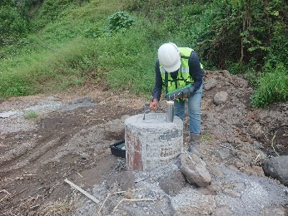
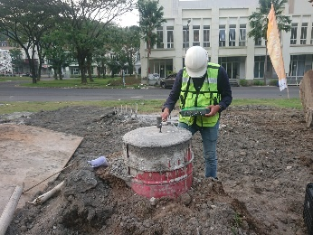
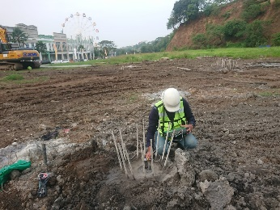
1. Pengujian PIT Test:
a. BP-20/TP-1; L eff = 5,5 m
b. BP-24/TP-2; L eff = 11 m
c. BP-7/TP-3; L eff = 3,5 m

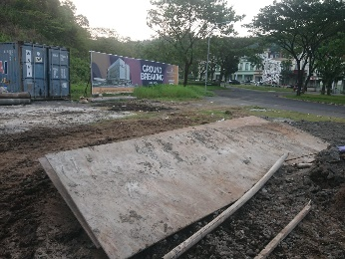
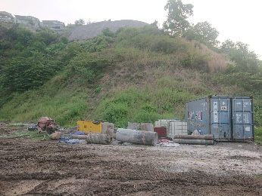
2. Perapihan lahan

Progress per 12 Juni 2021
Selesai | : 29 | tiang
Sisa | : 0 | tiang
Total | : 29 | tiang

Tambahan 1 titik Tiang Pengganti:
BP-12A (Selesai Pengecoran)

DISIAPKAN OLEH : |  |  |  | DIKETAHUI OLEH :
PT. AKN |  |  |  | CIPUTRA

Kevin |  |  |  | Heru
Engineer |  |  |  | PM

Daily Report 130621
 | LAPORAN HARIAN LAPANGAN

 | PROYEK | : Sekolah Citra Kasih |  | NO. LAPORAN | : 22
 | LOKASI PROYEK | : Citra Grand Semarang |  | SUPERVISOR | : Kevin
 | HARI/TANGGAL | : Minggu, 13 Juni 2021

A. PERALATAN & TENAGA KERJA
1. Peralatan |  |  | 2. Pekerja
Excavator | 1 unit |  | Project Manager | 1
Genset | 1 unit |  | Site Engineer | 1
 |  |  | Kru Besi | 4
 |  |  | Operator Excavator | 1
 |  |  | Operator Alat Bor | 1
 |  |  | Rigger | 1

12
1
11
24
13
23
10
22
2
14
B. CUACA
 |  |  |  |  | Rain
 |  |  |  |  | Light Rain
9
3
21
15
 |  |  |  |  | Sunny

4
8
20
16
5
6
7
17
18
19

C. LAPORAN KEGIATAN HARIAN

1. Demobilisasi:
a. Alat Bor

b. Bar Bender

Progress per 13 Juni 2021
Selesai | : 29 | tiang
Sisa | : 0 | tiang
Total | : 29 | tiang

Tambahan 1 titik Tiang Pengganti:
BP-12A (Selesai Pengecoran)

DISIAPKAN OLEH : |  |  |  | DIKETAHUI OLEH :
PT. AKN |  |  |  | CIPUTRA

Kevin |  |  |  | Heru
Engineer |  |  |  | PM

Daily Report (KOSONG)
 | LAPORAN HARIAN LAPANGAN

 | PROYEK | : Sekolah Citra Kasih |  | NO. LAPORAN | :
 | LOKASI PROYEK | : Citra Grand Semarang |  | SUPERVISOR | : Kevin
 | HARI/TANGGAL | :

A. PERALATAN & TENAGA KERJA
1. Peralatan |  |  | 2. Pekerja

12
1
11
24
13
23
10
22
2
14
B. CUACA
 |  |  |  |  | Rain
 |  |  |  |  | Light Rain
9
3
21
15
 |  |  |  |  | Sunny

4
8
20
16
5
6
7
17
18
19

C. LAPORAN KEGIATAN HARIAN

DISIAPKAN OLEH : |  |  |  | DIKETAHUI OLEH :
PT. AKN |  |  |  | CIPUTRA

Kevin |  |  |  | Heru
Engineer |  |  |  | PM

